Sheet1
課題エビデンス GYM-320

 | プロジェクトメンバー登録画面で、仕様上、名称が表示されるメッセージに、コード値が表示されている

 | １．SI案件メンバーの登録状況確認

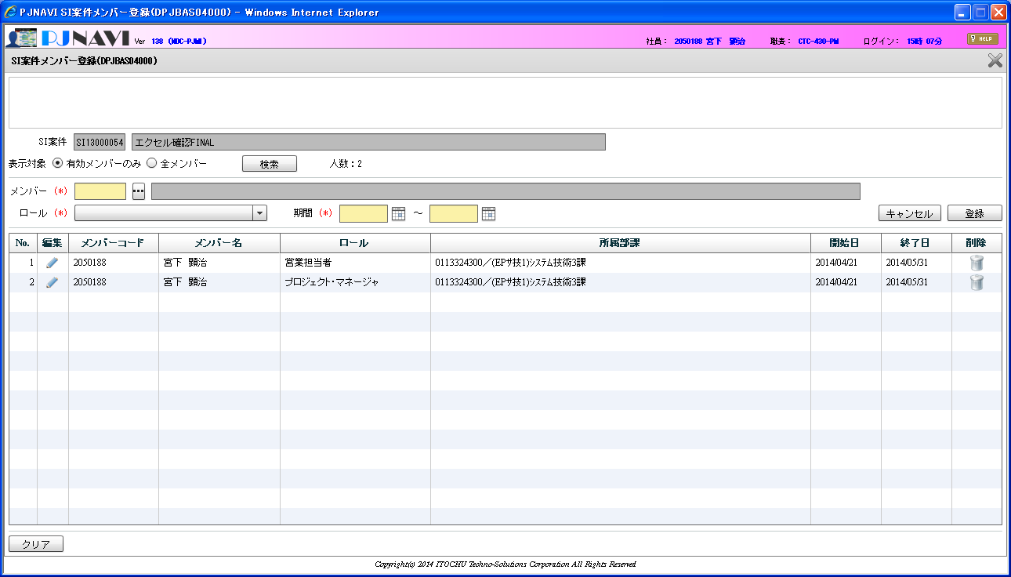

登録しようとしている「2070055」が存在していない

 | ２．プロジェクトメンバー一括登録.xlsm でのメンバー登録
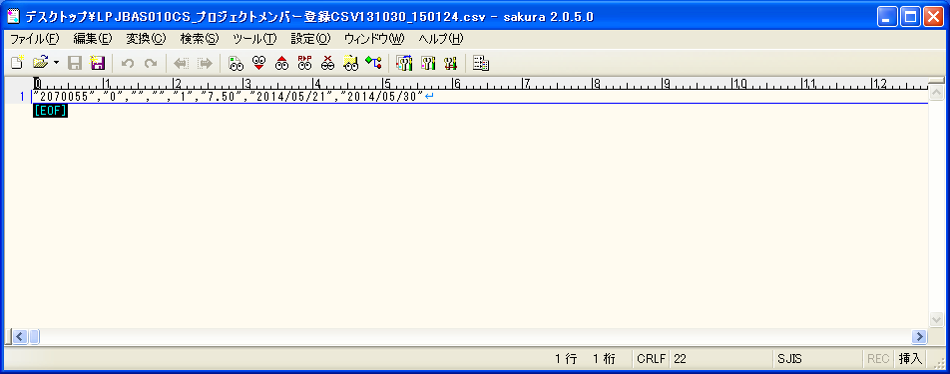
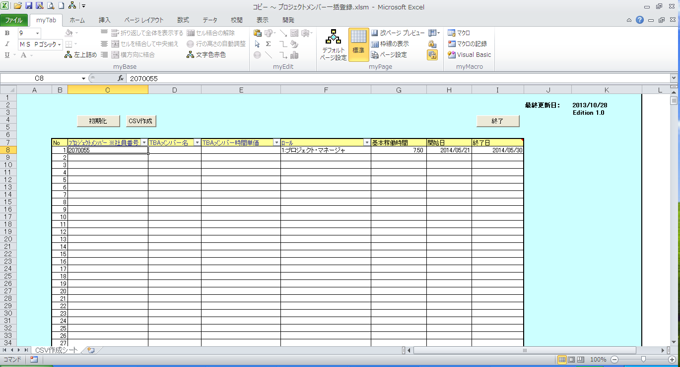

 | ３．プロジェクトメンバー登録画面で「アップロード」ボタンを押下し、上記エクセルで作成したCSVファイルの取り込みを行う

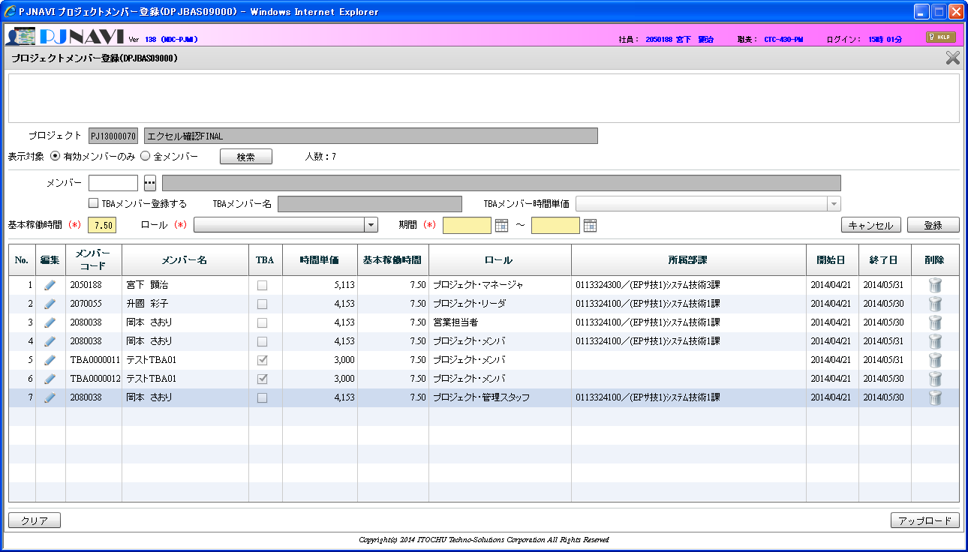

 | ４．出力メッセージの確認

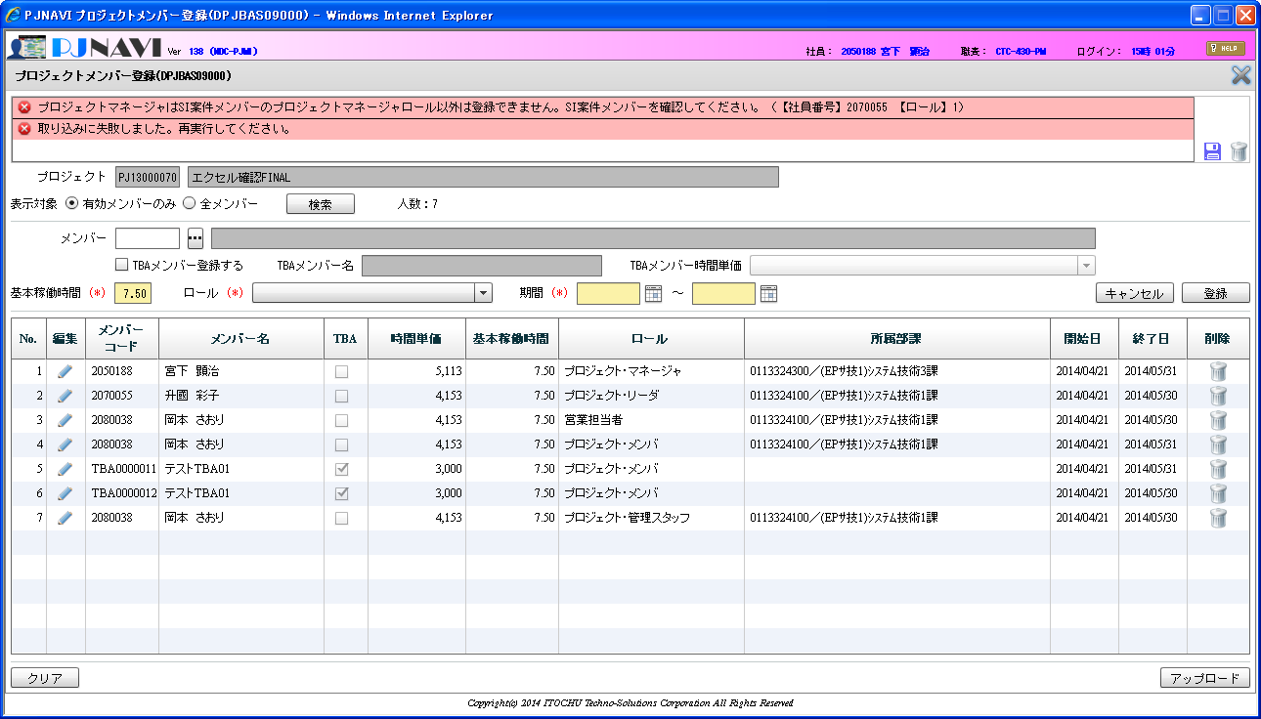

【ロール】１ と表示されているが、ロール名称を表示する仕様となっているが、ロールコードが表示されている

